상품제안서
한진타올 호텔수건 2.0 | 상품코드: S45779

 |  |  |  |  |  |  | 02-713-8555 | www.synergygift.co.kr
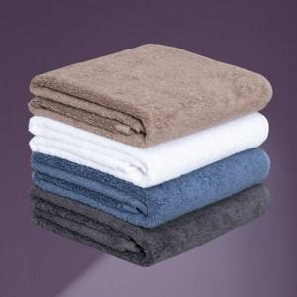

【상세/제작정보】

【인쇄/포장옵션】 | 자수 / 포장지포장

【공급단가】 | 수량 | 100~ | 300~ | 1,000~ | 3,000~ | 5,000~
*VAT별도 | 30수 | 4,740원 | 4,480원 | 4,270원 | 4,160원 | 4,080원
 | 40수 | 5,200원 | 4,920원 | 4,680원 | 4,560원 | 4,480원

【상품 URL】 | https://www.synergygift.co.kr:443/src/goods_detail.php?gdno=45779

